취득세율표
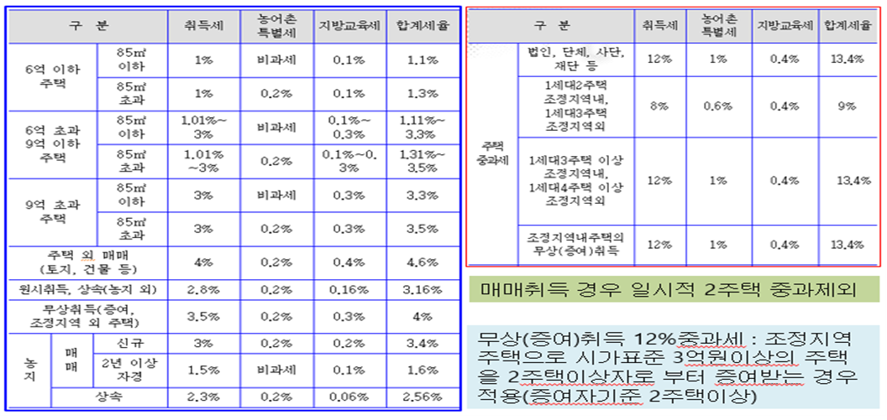
취득세 세율표

